微生信示例197

miRNA | gene | 微生信，您身边的数据分析，可视化专家
hsa-let-7a-5p | LRFN4 | https://www.bioinformatics.com.cn/plot_basic_miRNA_target_network_plot_197
hsa-let-7a-5p | RNF160
hsa-let-7a-5p | SRGN
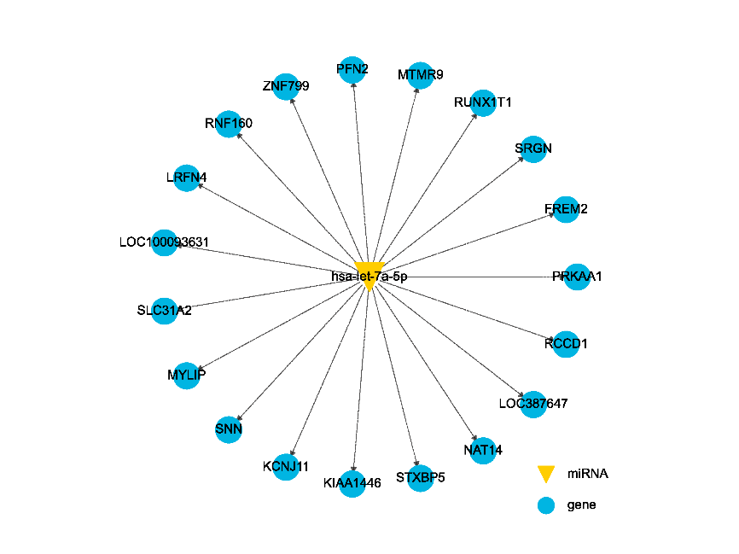
hsa-let-7a-5p | SLC31A2
hsa-let-7a-5p | STXBP5
hsa-let-7a-5p | KCNJ11
hsa-let-7a-5p | FREM2
hsa-let-7a-5p | NAT14
hsa-let-7a-5p | KIAA1446
hsa-let-7a-5p | RCCD1
hsa-let-7a-5p | RCCD1
hsa-let-7a-5p | PFN2
hsa-let-7a-5p | PRKAA1
hsa-let-7a-5p | LOC100093631
hsa-let-7a-5p | ZNF799
hsa-let-7a-5p | MTMR9
hsa-let-7a-5p | SNN
hsa-let-7a-5p | MYLIP
hsa-let-7a-5p | RUNX1T1
hsa-let-7a-5p | LOC387647
 |  | B站：miRNA-靶基因网络图绘制视频教程

 |  | 注：

 |  | 使用问题，或数据分析合作意向
 |  | 请微信扫码联系我们

